M
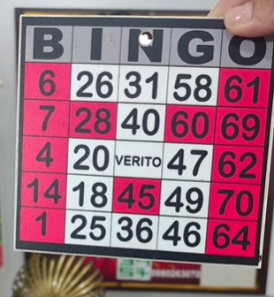
B | I | N | G | O
11 | 12 | 13 | 14 | 15
21 | 22 | 23 | 24 | 25
31 | 32 | 33 | 34 | 35
41 | 42 | 43 | 44 | 45
51 | 52 | 53 | 54 | 55

T
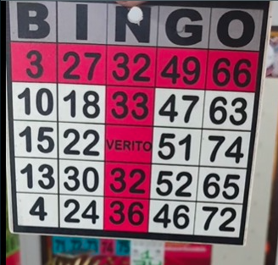
B | I | N | G | O
11 | 12 | 13 | 14 | 15
21 | 22 | 23 | 24 | 25
31 | 32 | 33 | 34 | 35
41 | 42 | 43 | 44 | 45
51 | 52 | 53 | 54 | 55

V
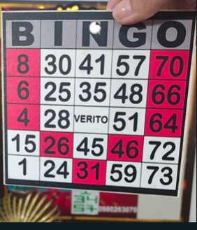
B | I | N | G | O
11 | 12 | 13 | 14 | 15
21 | 22 | 23 | 24 | 25
31 | 32 | 33 | 34 | 35
41 | 42 | 43 | 44 | 45
51 | 52 | 53 | 54 | 55

